COTATION DE LA CRITICITE
NIVEAU DE COTATION | 1 | 2 | 3 | 4 | 5
FREQUENCE | Très faible taux d’apparition Moins de une défaillance par An | Faible taux d’apparition 3 mois< f < 6 mois | Taux d'apparition moyen 1 mois < f < 3 mois | Taux d’apparition Moyen 1 semaine <f < 3 mois | Taux d’apparition Régulier Plusieurs défaillances par semaine
DETECTION | VISUELLE A COUP SUR | VISUELLE APRES ACTION DE L’OPERATEUR | DECELABLE SI PROBLEME CONNU | DIFFICILEMENT DECELABLE ( Eventuellement auditif) | DETECTION IMPOSSIBLE
GRAVITE | Durée d’intervention D <10 mn Peu ou pas de pertes de production | Durée d’intervention 10 mn < D < 30 mn | Durée d’intervention 30 mn < D < 45 mn | Durée d’intervention 45 mn < D < 60 mn | Durée d’intervention < 60 mn

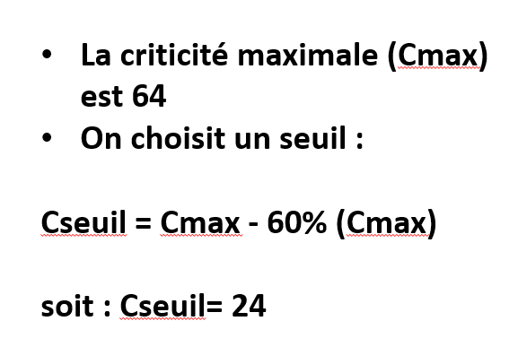

 |  |  | Cseuil = 0.4(Cmax)

